Cost_drug
 | 외국 조정가격 산출 기준 및 방법

Cost_drug

 |  | Costs

 |  |  | 표시가 | ₩208,594
 |  |  | 환급률
 |  |  | 실제가 | ₩208,594

 | A8 adjusted price

 | 평균 환율(2024-01-31~ 2026-01-31) | 국가 | 용량 | 패키징별 판매가 | 최소단위별 판매가 | 최소단위별 판매가 | 국가 공장도 출하 비율 | 부가가치세율 | 유통거래폭 | A8 adjusted price(KRW)
 |  |  |  | Local currency | Local currency | KRW | 2025.3월 기준 | 10% | 8.69% | KRW |  | 외국약가 조정가격
 | 1821.01 | UK (￡) | 40mg | £11,936.70 | £132.63 | ₩241,521 | 0.73 | ₩193,941 | ₩210,794 | ₩210,794 |  | {[(각국 공장도 출하가1))×환율)]×(1+부가가치세율))}×(1+유통거래폭))
 | 1398.72 | USA ($) | 40mg | $30,551.40 | $339.46 | ₩474,809 | 0.74 | ₩386,495 | ₩420,081 | ₩420,081
 | 1009.68 | Canada(CAD$) | 40mg | $19,199.70 | $213.33 | ₩215,395 | 0.81 | ₩191,917 | ₩208,595 | ₩208,595
 | 9.2645 | Japan (￥) | 40mg |  | ¥21,916.80 | ₩203,048 | 0.79 | ₩176,449 | ₩191,782 | ₩191,782
 | 1552.42 | France (€) | 40mg | ¥20,000.00 | ¥222.22 | ₩344,982 | 0.77 | ₩379,480 | ₩412,457 | ₩325,841
 | 1552.42 | Germany (€) | 40mg | € 17,830.31 | € 198.11 | ₩307,557 | 150 | ₩232,427 | ₩252,625 | ₩255,744
 | 1552.42 | Italy (€) | 40mg | ¥20,000.00 | ¥222.22 | ₩344,982 | 0.93 | ₩379,480 | ₩412,457 | ₩325,841
 | 1645.2 | switzerland (℉) | 40mg | ¥20,000.00 | ¥222.22 | ₩365,600 | 0.73 | ₩402,160 | ₩437,108 | ₩345,315

 | A8 조정 최저가 | KRW
 | list price/tablet | 208,595
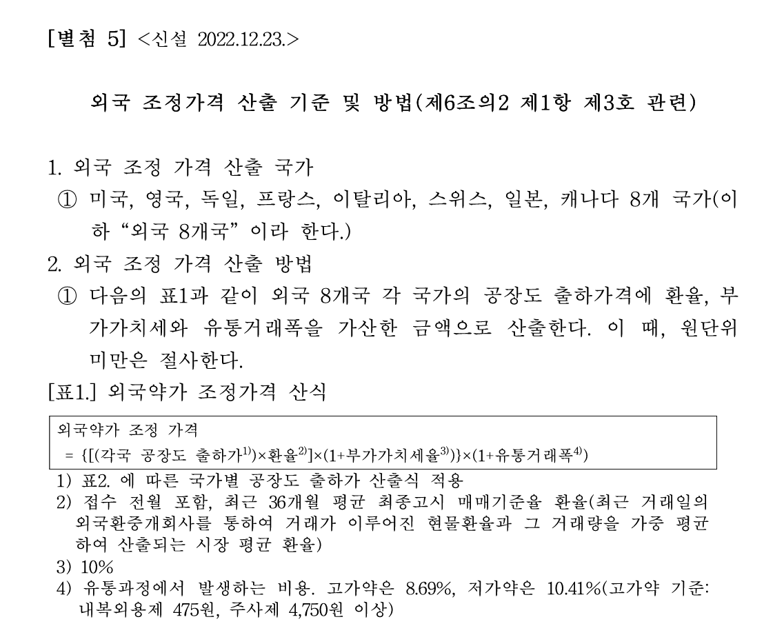
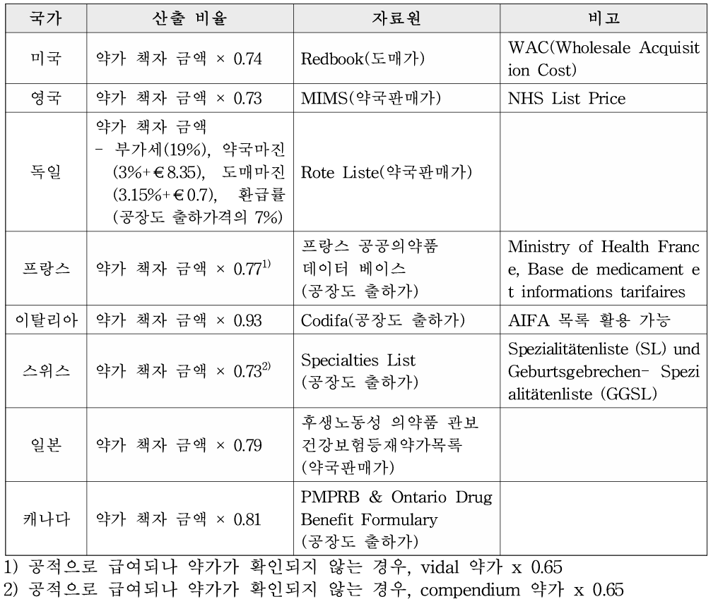
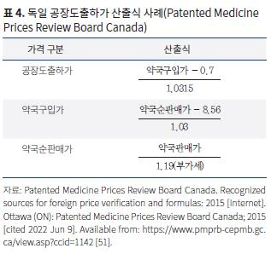

 |  |  |  |  |  |  |  |  |  |  | 환급률 적용후 최종 | 137.78877251 | 255,744
 |  |  |  |  |  |  |  |  |  |  | 공장도출하가 | 148.15997044
 |  |  |  |  |  |  |  |  |  |  | 약국구입가 | 153.52700951
 |  |  |  |  |  |  |  |  |  |  | 약국순판매가 | 166.48281979
 |  |  |  |  |  |  |  |  |  |  | 약국판매가 | 198.11455556

